测试条件2
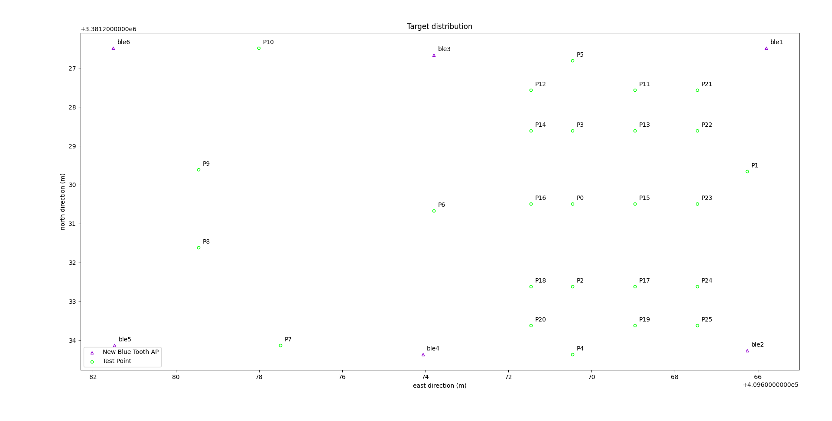

点位 | 纬度(lat) | 经度(lon)
P0 | 30.547911841 | 104.05861569
P1 | 30.547904011 | 104.05857193
P2 | 30.547931006 | 104.0586155
P3 | 30.54789493 | 104.05861585
P4 | 30.547946789 | 104.05861535
P5 | 30.547878695800 | 104.05861601
P6 | 30.547913689 | 104.05865047
P7 | 30.547945208 | 104.05868856
P8 | 30.547922665 | 104.05870937
P9 | 30.547904627 | 104.05870955
P10 | 30.547876388 | 104.05869473
P11 | 30.547885347 | 104.05860031
P12 | 30.547885535 | 104.05862636
P13 | 30.547894817 | 104.05860022
P14 | 30.547895005 | 104.05862627
P15 | 30.547911728 | 104.05860006
P16 | 30.547911916 | 104.05862611
P17 | 30.547930893 | 104.05859987
P18 | 30.547931081 | 104.05862592
P19 | 30.547939912 | 104.05859978
P20 | 30.5479401 | 104.05862584
P21 | 30.547885234 | 104.05858468
P22 | 30.547894704 | 104.05858459
P23 | 30.547911615 | 104.05858443
P24 | 30.54793078 | 104.05858424
P25 | 30.547939799 | 104.05858415

测试条件1
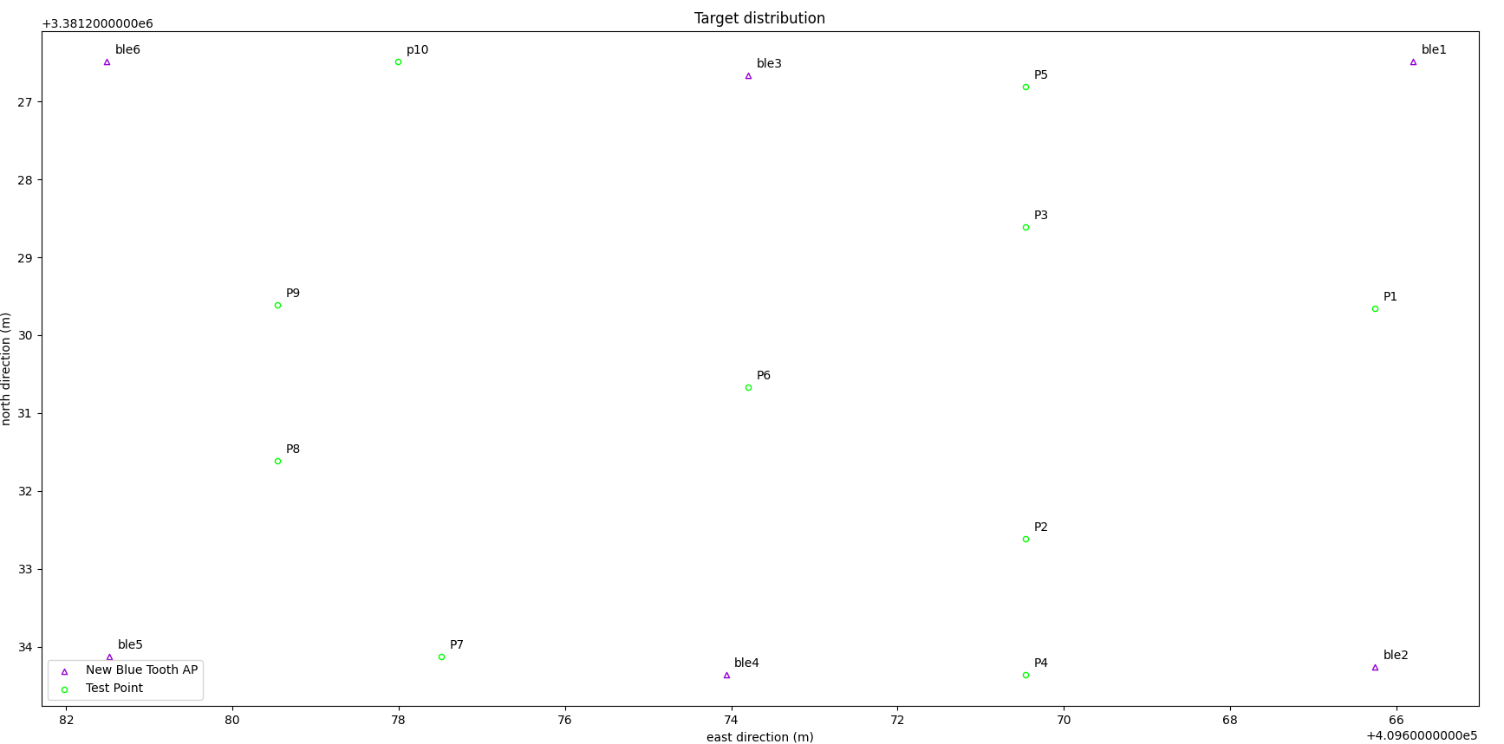
点位 | 纬度(lat) | 经度(lon)
P1 | 30.547904011 | 104.05857193
P2 | 30.547931006 | 104.0586155
P3 | 30.54789493 | 104.05861585
P4 | 30.547946789 | 104.05861535
P5 | 30.547878695800 | 104.05861601
P6 | 30.547913689 | 104.05865047
P7 | 30.547945208 | 104.05868856
P8 | 30.547922665 | 104.05870937
P9 | 30.547904627 | 104.05870955
P10 | 30.547876388 | 104.05869473

